Proceso
Proceso

Identificador | Proceso de aceptación de postulaciones laborales
Breve descripción | Proceso de aceptación de postulaciones laborales
Objetivo que se logra con la ejecución del proceso | Aceptar o rechazar las postulaciones laborales de manera eficiente y segura.
Ejecutores del proceso | El equipo de recursos humanos de la empresa.
Disparador para el proceso (describe que evento o momento inicia el proceso) | Cuando un postulado envía su solicitud de empleo a través del sistema.
Pasos del proceso (se puede agregar un diagrama de flujo) | 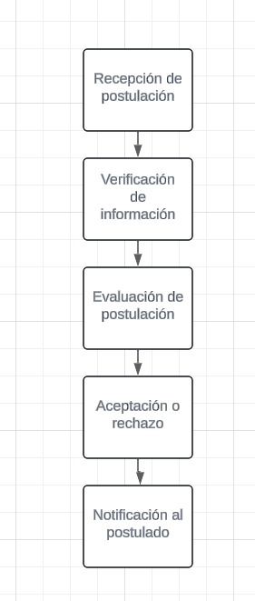 1-Recepción de solicitudes de trabajo. 2-verificar los datos del postulado. 3-Evaluar las solicitudes de trabajo. 4-Aceptar o rechazar una solicitud de trabajo. 5-Notificación al candidato.

Punto de salida (describe como el proceso puede ser terminado después de ser completado con éxito) | Cuando la notificación al postulado ha sido enviada correctamente.
Puntos de interrupción (describe los eventos cuando el proceso puede ser terminado en el transcurso de su ejecución) | -Cuando la información del postulado es incorrecta o incompleta. -Cuando la postulación laboral no cumple con los requisitos mínimos para la oferta de empleo. -Cuando el equipo de recursos humanos no puede evaluar la postulación laboral debido a un error técnico

